Hoja1
f(x) | x^3 + 2x^2 + 10x - 20 |  | x0 = 1.6 | x1=1.2 | TOL | 0.00000001

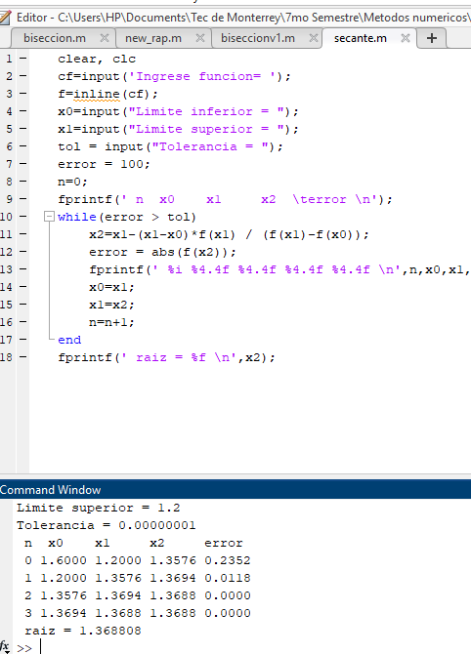
iteraciones | x0 | x1 | f(x0) | f(x1) | X(i+1) | Error
1 | 1.6 | 1.2 | 5.216 | -3.392 | 1.3576208178 | -0.0017853231106 | error
2 | 1.3576 | 1.6 | -0.23524577602 | 5.216 | 1.3680805698 | 7.6456E-05 | error
3 | 1.3681 | 1.3576 | -0.015345011162 | -0.23524577602 | 1.3688104673 | 5.3323486539E-06 | error
4 | 1.3688 | 1.3681 | 4.9775686971E-05 | -0.015345011162 | 1.3688081073 | -1.7241016562E-08 | error
5 | 1.3688 | 1.3688 | -1.0483255153E-08 | 4.9775686971E-05 | 1.3688081078 | 3.63036561E-12 | raiz encontrada
6 | 1.3688 | 1.3688 | 0 | -1.0483255153E-08 | 1.3688081078 | 0 | raiz encontrada
7 | 1.3688 | 1.3688 | 0 | 0 | #DIV/0! | #DIV/0! | #DIV/0!

Hoja4
f(x) | x^4 + 3x^3 - 2 |  | x0 = 1.6 | x1=1.2 | TOL | 0.00000001

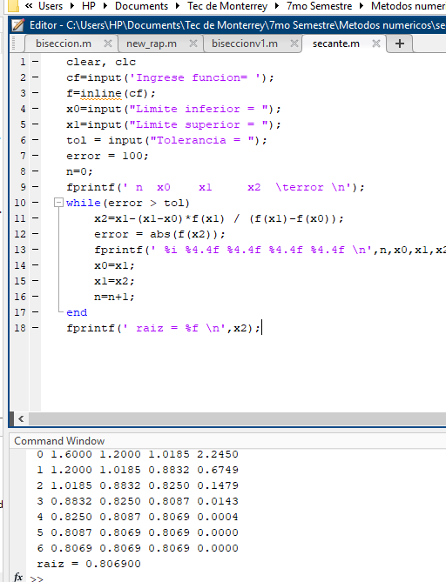
iteraciones | x0 | x1 | f(x0) | f(x1) | X(i+1) | Error
1 | 1.6 | 1.2 | 16.8416 | 5.2576 | 1.0184530387 | -0.0057101009005 | error
2 | 1.0185 | 1.6 | 2.245041323 | 16.8416 | 0.92900750646 | -9.6281E-04 | error
3 | 0.9290 | 1.0185 | 1.1502174145 | 2.245041323 | 0.83503640479 | -0.0011253533514 | error
4 | 0.8350 | 0.9290 | 0.23298455907 | 1.1502174145 | 0.81116698542 | -0.00029426024234 | error
5 | 0.8112 | 0.8350 | 0.034177176709 | 0.23298455907 | 0.80706356957 | -5.0843774941E-05 | error
6 | 0.8071 | 0.8112 | 0.0013053686761 | 0.034177176709 | 0.80690061928 | -2.0194591743E-06 | error
7 | 0.8069 | 0.8071 | 7.7836886581E-06 | 0.0013053686761 | 0.80689964181 | -1.2113935245E-08 | error
8 | 0.8069 | 0.80690061928 | 1.7897674454E-09 | 7.7836886581E-06 | 0.80689964159 | -2.7861E-12 | raiz encontrada
9 | 0.8069 | 0.8069 | 0 | 1.7897674454E-09 | 0.80689964159 | 0 | raiz encontrada
10 | 0.8069 | 0.8069 | 0 | 0 | #DIV/0! | #DIV/0! | #DIV/0!

Hoja5
f(x) | x^3 - 2x -5 |  | x0 = 1.6 | x1=1.2 | TOL | 0.00000001

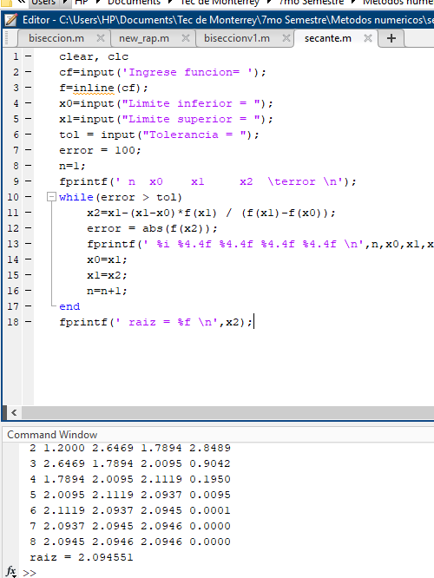
iteraciones | x0 | x1 | f(x0) | f(x1) | X(i+1) | Error
1 | 1.6 | 1.2 | -4.104 | -5.672 | 2.6469387755 | 0.0039552814187 | error
2 | 2.6469 | 1.6 | 8.2513295736 | -4.104 | 1.9477557364 | -3.5897E-03 | error
3 | 1.9478 | 2.6469 | -1.506208456 | 8.2513295736 | 2.0556841301 | 0.00052502421017 | error
4 | 2.0557 | 1.9478 | -0.42438170383 | -1.506208456 | 2.0980225503 | 0.00020180154964 | error
5 | 2.0980 | 2.0557 | 0.038817866962 | -0.42438170383 | 2.0944744314 | -1.6940378309E-05 | error
6 | 2.0945 | 2.0980 | -0.00085995342364 | 0.038817866962 | 2.0945513312 | 3.6714218E-07 | error
7 | 2.0946 | 2.0945 | -1.6782401833E-06 | -0.00085995342364 | 2.0945514815 | 7.178964602E-10 | error
8 | 2.0946 | 2.0945513312 | 7.2803096884E-11 | -1.6782401833E-06 | 2.0945514815 | -3.1142E-14 | raiz encontrada
9 | 2.0946 | 2.0946 | 0 | 7.2803096884E-11 | 2.0945514815 | 0 | raiz encontrada
10 | 2.0946 | 2.0946 | 0 | 0 | #DIV/0! | #DIV/0! | #DIV/0!

